关系图
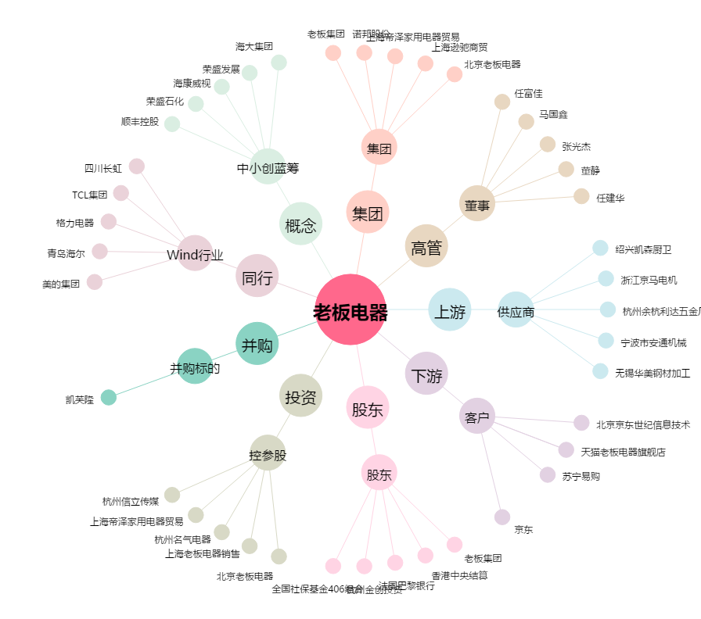
老板电器[002508.SZ] - 关系概览图

